Sheet1
[인쇄]->[개인별결과지]->[종합검진 결과지인쇄]->[종합판정 페이지 순서 및 장수 변경] : 현재 제일 마지막페이지로 설정되어 있으며 종합판정페이지는 최대 2장까지 나오고 있음. => 첫번째 페이지 다음으로 종합판정페이지를 넣어주시고 경우에 따라 최대 3장까지 나오게 설정. (판정소견이 많은경우 2장은 부족함)

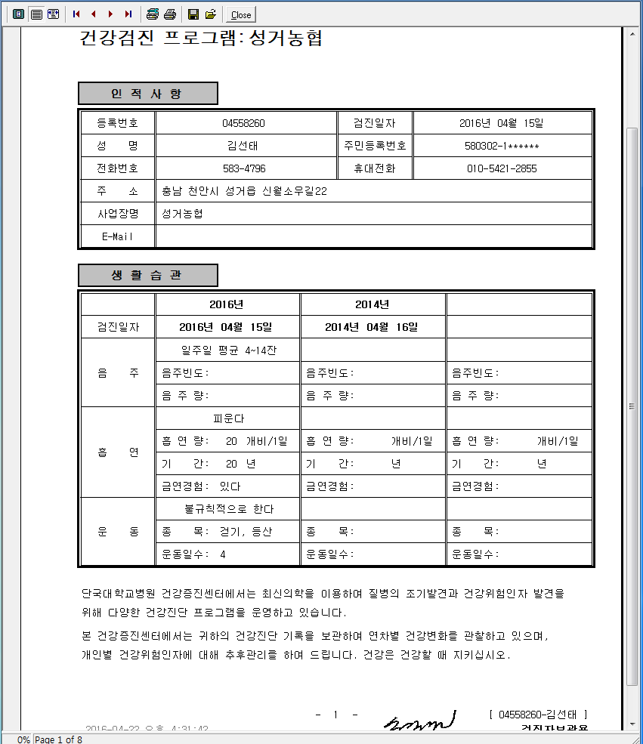
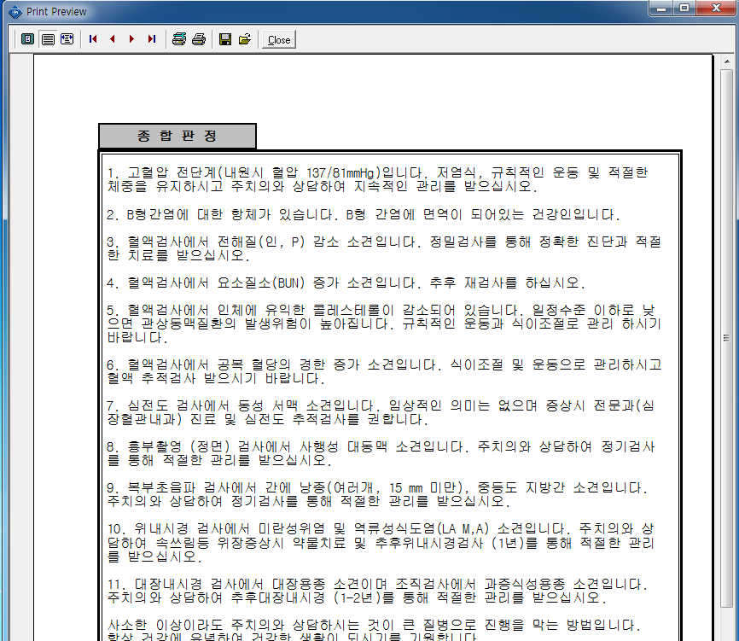

첫 페이지 | 종합판정 페이지

